Pakiet 1
 | WYPOSAŻENIE MEBLOWE II ETAP – MODUŁY ŚRODKOWE – proszę tabelę skorelować z rysunkami poniżej
 |  |  | w szt./mb. |  |  |  | Wymiary podano w [mm]
Pakiet 1 | Lp. | Nazwa wyposażenia | CHIRURGIA – 4 piętro (strefa ogólnodostępna) | GIN-POŁ: 3 piętro (strefa ogólnodostępna) | WEWNĘTRZNY: 2 piętro (strefa ogólnodostępna) | SUMA | wymiary, które odczytano z projektu [mm]
 | 1 | Krzesło szpitalne | 6 | 7 | 0 | 13 | wymiary szczegółowe określone w specyfikacji opisowej
 | 2 | Taboret szpitalny metalowy, zmywalny | 0 | 0 | 2 | 2 | wymiary szczegółowe określone w specyfikacji opisowej
 | 2a | Taboret medyczny obrotowy do badań podnoszony | 0 | 0 | 1 | 1 | wymiary szczegółowe określone w specyfikacji opisowej
 | 3 | Wypoczynek rozkładany | 2 | 2 | 0 | 4 | wymiary szczegółowe określone w specyfikacji opisowej
 | 4 | Biurko lekarskie / gabinetowe | 6 | 5 | 1 | 12 | wszystkie o wymiarach 1200x700x750 lub 1200x700x750
 | 5 | Fotel obrotowy do biurka | 6 | 5 | 3 | 14 | wymiary szczegółowe określone w specyfikacji opisowej
 | 6 | Stół prostokątny | 4 | 3 | 0 | 7 | Chirurgia: stolik prostokątny niski (900x600x600) x2, stolik prostokątny (850x600x850) x2, Gin-Poł: stolik prostokątny (900x600x700) x3,
 | 7 | Regał biurowy z drzwiczkami (zamykany) | 8 | 7 | 0 | 15 | wszystkie o wymiarach 750x400x1800-1900
 | 8 | Zabudowa meblowa szafkowa podblatowa – szafki stojące z blatem [mb] | 0 | 0.8 | 9.2 | 10 | ZABUDOWA 1,3,4,5,6 jak przedstawiono na schematach poniżej
 | 8a | Zabudowa meblowa – szafki wiszące nadblatowe [mb] | 0 | 2.2 | 8 | 10.2 | ZABUDOWA 2-1, 4-1, 5-1, 6-1 jak przedstawiono na schematach poniżej
 | 9 | Szafy i szafki meblowe (na ubrania, w zabudowie, na akta, na naczynia, pod zlew o) | 2 | 4 | 0 | 6 | Chirurgia: szatniana na ubrania (600x500x1800) x2, Gin-Poł: szatniana na ubrania (600x500x1800) x3, szafka na akta (600x600x750) x1
 | 10 | Szafa lekarska przeszklona 1-drzwiowa | 0 | 3 | 5 | 8 | Gin-Poł: (600x470x1800) x1, (600x450x1800) x1, (600x600x1800) x1 , Wewnętrzny: (500x400x1800) x3, (600x470x1800) x2
 | 11 | Biurko loży pielęgniarskiej z nadstawką | 0 | 0 | 1 | 1 | wszystkie o wymiarach 1600x700x850

 |  | Wszystkie wymiary należy zweryfikować na miejscu, w szczególności zaś mebli w zabudowie!
 |  | Wszelkie niesprecyzowane wymiary, w szczególności wysokości należy skonsultoważ z Zamawiającym.

 |  | Podaną tabelę należy koniecznie skorelować z wycinkami (obrazkami) poniżej, załącznikami (wizualizacjami poglądowymi)
 |  | Blaty laminowane do zabudowy szafkowej należy przygotować odpowiednio z wycięciem / bez wycięcia pod zlewozmywak / umywalkę, w zgodności z rysunkami poglądowymi poniżej.

 |  | ODDZIAŁ GINEKOLOGICZNO-POŁOŻNICZY I NOWORODKÓW – II ETAP

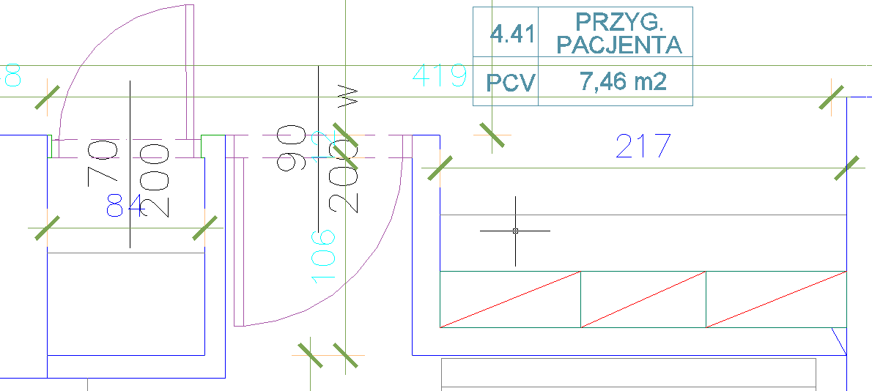
 |  |  |  |  |  |  | ZABUDOWA 1: Magazyn obok przygotowania pacjenta szafki stojące podblatowe z blatem ~0,8m (1x szafka 80 cm)

 |  |  |  |  |  |  | ZABUDOWA 2-1: Przygotowanie pacjenta 4.41 szafki wiszące nadblatowe ~ 2,2m

 |  | ODDZIAŁ WEWNĘTRZNY – II ETAP
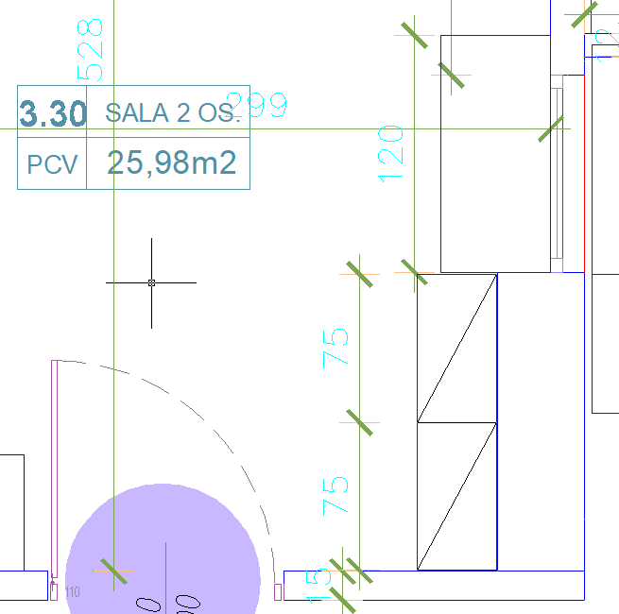
 |  |  |  |  |  |  | ZABUDOWA 3: sala 2-osobowa 3.30 szafki stojące podblatowe z blatem ~ 1,2m (2x szafka 60cm)

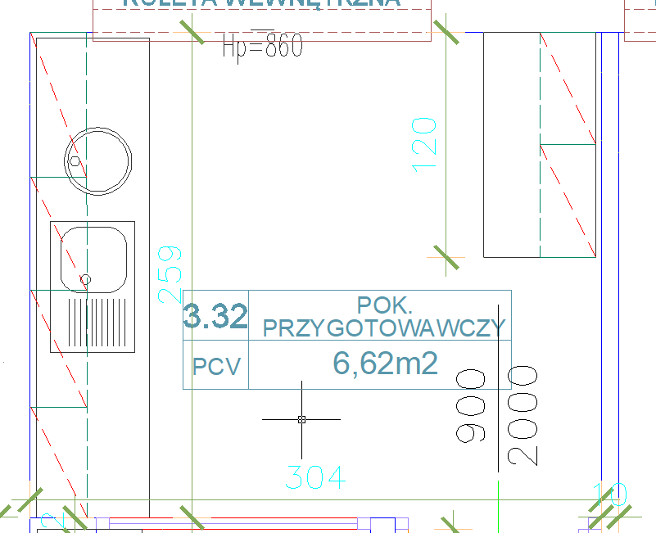
 |  |  |  |  |  |  | ZABUDOWA 4: pokój przygotowawczy 3.32:
 |  |  |  |  |  |  | Szafki stojące podblatowe z blatem na długość ~ 2,6 m z wycięciem pod zlewozmywak i umywalkę (2x szafka 90cm + 1x szafka 80 cm)
 |  |  |  |  |  |  | ZABUDOWA 4-1: szafki wiszące na długość ~ 2,6 m (2x szafka 90cm + 1x szafka 80 cm)
 |  |  |  |  |  |  | ZABUDOWA 5: szafki stojące podblatowe z blatem bez wycięcia ~ 1,2m (2x szafka 60 cm)
 |  |  |  |  |  |  | ZABUDOWA 5-1: szafki wiszące nadblatowe ~ 1,2m (2x szafka 60 cm)

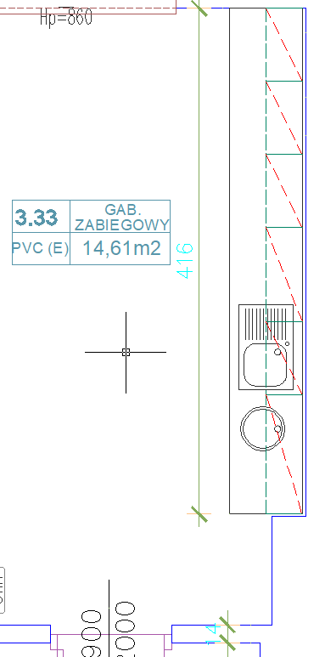
 |  |  |  |  |  |  | ZABUDOWA 6: gabinet zabiegowy 3.33 Szafki stojące podblatowe z blatem z wycięciem pod zlewozmywak i umywalkę ~ 4,2m (3x szafka 60 cm i 3x szafka 80 cm)
 |  |  |  |  |  |  | ZABUDOWA 6-1: szafki wiszące nadblatowe ~ 4,2 m (3x szafka 60 cm i 3x szafka 80 cm)

Pakiet 2
 | WYPOSAŻENIE MEBLOWE II ETAP – ODDZIAŁ DZIECIĘCY – proszę tabelę skorelować z rysunkami poniżej
 |  |  | w szt./mb. |  | Wymiary podano w [mm]
Pakiet 2 | Lp. | Nazwa wyposażenia | DZIECIĘCY: 1 piętro strona lewa | SUMA | wymiary, które odczytano z projektu [mm]
 | 1 | Krzesło szpitalne | 17 | 17 | wymiary szczegółowe określone w specyfikacji opisowej
 | 2 | Taboret szpitalny metalowy, zmywalny | 16 | 16 | wymiary szczegółowe określone w specyfikacji opisowej
 | 2a | Taboret medyczny obrotowy do badań podnoszony | 1 | 1 | wymiary szczegółowe określone w specyfikacji opisowej
 | 3 | Wypoczynek rozkładany | 2 | 2 | wymiary szczegółowe określone w specyfikacji opisowej
 | 4 | Biurko lekarskie / gabinetowe | 7 | 7 | wszystkie o wymiarach 1200x700x750 lub 1200x700x750
 | 5 | Fotel obrotowy do biurka | 9 | 9 | wymiary szczegółowe określone w specyfikacji opisowej
 | 6 | Stół prostokątny | 13 | 13 | Dziecięcy: stolik prostokątny (900x600x700) x3, stół prostokątny – przygotowanie butelek dla dzieci (1100x600x850) x1, stół jadalniany (800x800x850) x2, stół jadalniany (1200x600x850) x1, stolik prostokątny (850x600x850) x5, stolik kwadratowy (1000x1000x600?) x1
 | 7 | Regał biurowy z drzwiczkami (zamykany) | 5 | 5 | wszystkie o wymiarach 750x400x1800-1900
 | 8 | Regał metalowy magazynowy oraz regał na kaczki i baseny | 6 | 6 | wszystkie regały magazynowe metalowe o wymiarach 800x500x1800, a regały na baseny i kaczki o wymiarach 600x400x1600
 | 9 | Regał biurowy (otwarty) | 3 | 3 | wszystkie o wymiarach 500x400x1800
 | 10 | Zabudowa meblowa szafkowa podblatowa – szafki stojące z blatem [mb] | 8.9 | 8.9 | ZABUDOWA 1, 2, 3, 4 jak przedstawiono na schematach poniżej
 | 10a | Zabudowa meblowa – szafki wiszące nadblatowe [mb] | 7 | 7 | ZABUDOWA 1-1, 3-1, 4-1 jak przedstawiono na schematach poniżej
 | 11 | Szafy i szafki meblowe (na ubrania, w zabudowie, na akta, na naczynia, pod zlew) | 5 | 5 | Dziecięcy: szatniana na ubrania (600x500x1800) x3, szafka kuchenna na naczynia z blatem (600x600x830) x1, Szafa z półkami zamykana przesuwnie w zabudowie (1000x435x830) x1
 | 12 | Szafa lekarska przeszklona 1-drzwiowa | 4 | 4 | Dziecięcy: (600x470x1800) x4
 | 13 | Szafka z blatem pod przewijak lub wagę | 9 | 9 | wszystkie o wymiarach 800x600x830
 | 14 | Szafka pod wanienkę | 9 | 9 | wszystkie o wymiarach 800x600x830
 | 15 | Biurko loży pielęgniarskiej z nadstawką | 1 | 1 | wszystkie o wymiarach 1600x700x850

 |  | ODDZIAŁ DZIECIĘCY – II ETAP

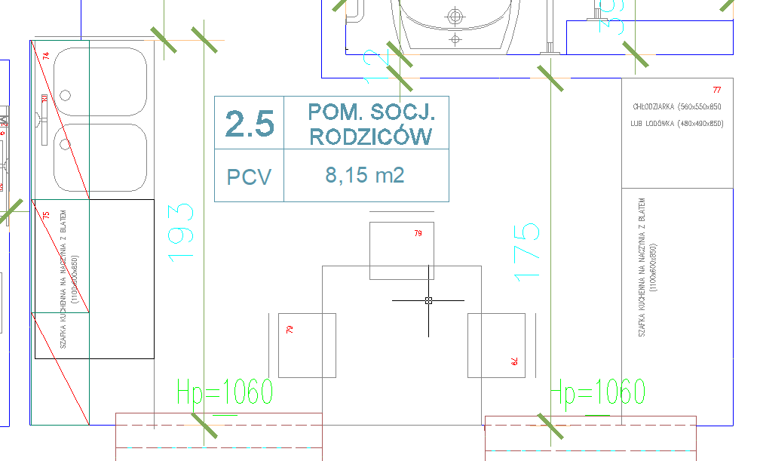
 |  |  |  |  | ZABUDOWA 1: pomieszczenie socjalne rodziców 2.5 Szafki stojące podblatowe z blatem z wycięciem pod zlew 2-komorowy ~ 1,9 m
 |  |  |  |  | ZABUDOWA 1-1: Szafki wiszące nadblatowe ~ 1,9 m

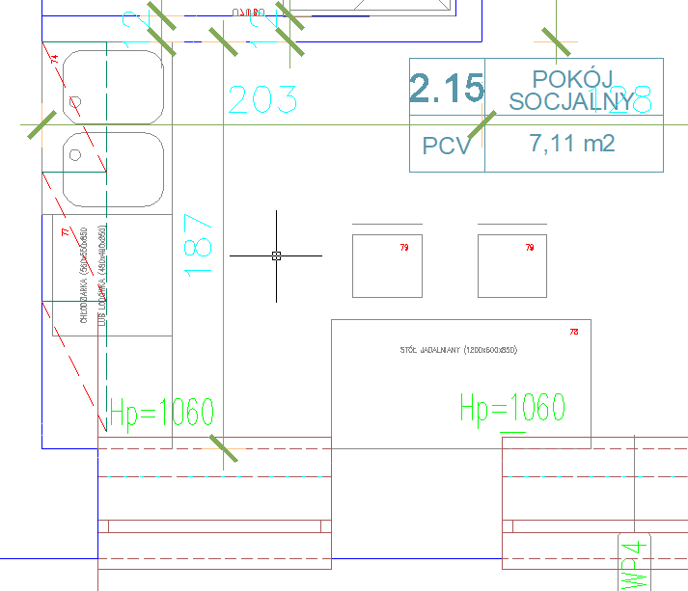
 |  |  |  |  | ZABUDOWA 2: pokój socjalny 2.15 Szafki stojące podblatowe (z wycięciem pod zlew 2-komorowy, w tym również zabudowa chłodziarki) ~ 1,9m

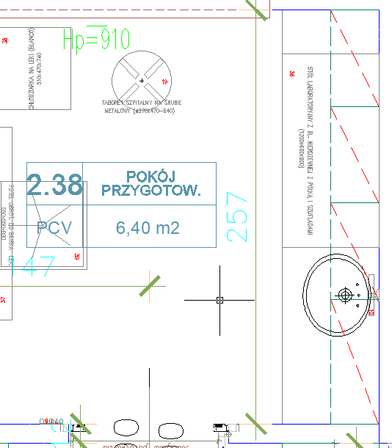
 |  |  |  |  | ZABUDOWA 3: pokój przygotowawczy 2.38 Szafki stojące podblatowe z blatem z wycięciem pod zlewozmywak ~ 2,6m (3 x szafka 60 cm, 1x szafka 80 cm)
 |  |  |  |  | ZABUDOWA 3-1: szafki wiszące nadblatowe ~ 2,6m (3 x szafka 60 cm, 1x szafka 80 cm)

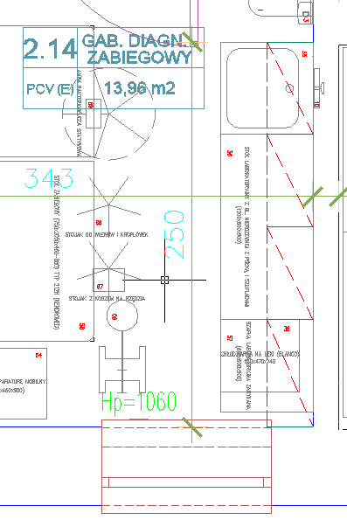
 |  |  |  |  | ZABUDOWA 4: gabinet diagnostyczno-zabiegowy 2.14 Szafki stojące podblatowe z blatem z wycięciem pod zlewozmywak ~ 2,5m (3 x szafka 60cm, 1x szafka 70cm)
 |  |  |  |  | ZABUDOWA 4-1: szafki wiszące nadblatowe ~ 2,5m (3 x szafka 60cm, 1x szafka 70cm)

